Exo1101
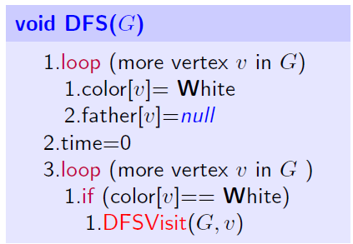
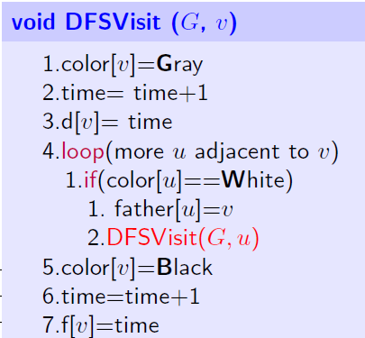
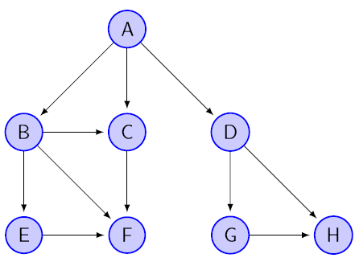
time | 1
Vertex | Father | Color | d | f
A | - | WG | 1
B | A | WG
C | - | W
D | - | W
E | - | W
F | - | W
G | - | W
H | - | W

Exo1102
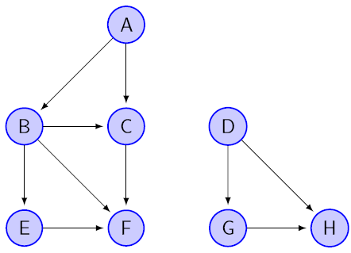
time
Vertex | Father | Color | d | f
A | - | W
B | - | W
C | - | W
D | - | W
E | - | W
F | - | W
G | - | W
H | - | W

Exo1103
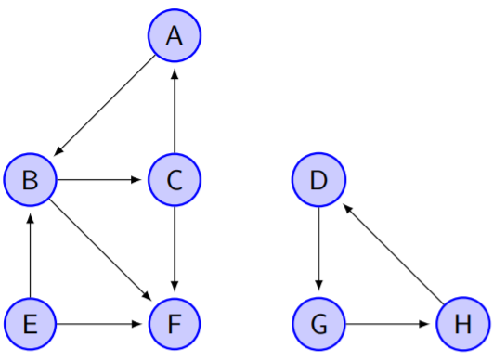
time
Vertex | Father | Color | d | f
A | - | W
B | - | W
C | - | W
D | - | W
E | - | W
F | - | W
G | - | W
H | - | W

Exo1103b
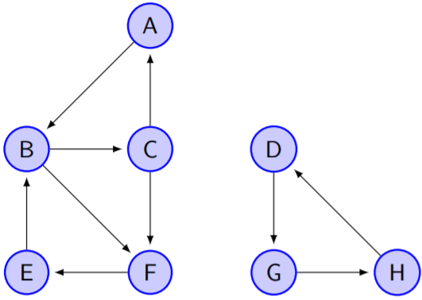
time
Vertex | Father | Color | d | f
A | - | W
B | - | W
C | - | W
D | - | W
E | - | W
F | - | W
G | - | W
H | - | W

Exo1104
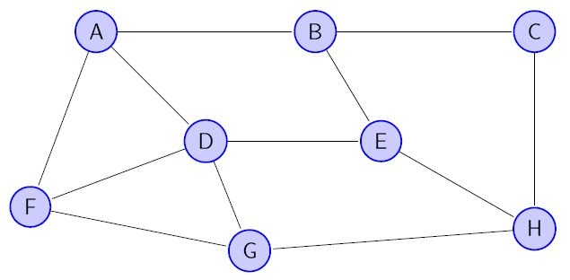
time
Vertex | Father | Color | d | f
A | - | W
B | - | W
C | - | W
D | - | W
E | - | W
F | - | W
G | - | W
H | - | W

Exo1105

time
Vertex | Father | Color | d | f
A | - | W
B | - | W
C | - | W
D | - | W
E | - | W
F | - | W
G | - | W
H | - | W

Exo1106
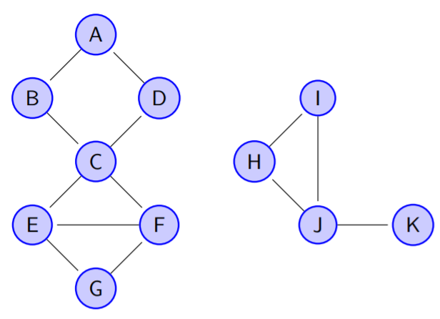
time
Vertex | Father | Color | d | f | bv
A | - | W |  |  | 0
B | - | W |  |  | 1
C | - | W |  |  | 0
D | - | W |  |  | 1
E | - | W
F | - | W
G | - | W
H | - | W
I | - | W
J | - | W
K | - | W

Exo1107
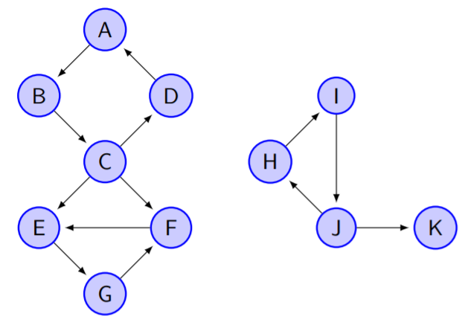
time
Vertex | Father | Color | d | f
A | - | W
B | - | W
C | - | W
D | - | W
E | - | W
F | - | W
G | - | W
H | - | W
I | - | W
J | - | W
K | - | W

Exo1108
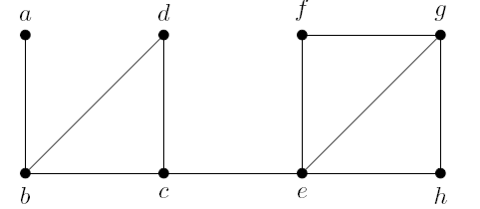
time
Vertex | Father | Color | d | f
A | - | W
B | - | W
C | - | W
D | - | W
E | - | W
F | - | W
G | - | W
H | - | W
I | - | W
J | - | W
K | - | W

Exo1109
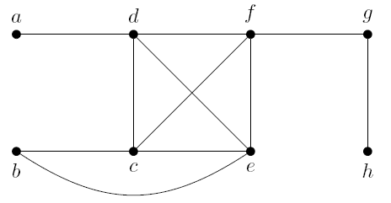
time
Vertex | Father | Color | d | f
A | - | W
B | - | W
C | - | W
D | - | W
E | - | W
F | - | W
G | - | W
H | - | W
I | - | W
J | - | W
K | - | W

Exo1110
